第5回
チャレンジタイム！パート① キミちゃんが不安になっている時のからだの変化 |  | チャレンジタイムパート②
部位 | 変化 | 場面 | きもちの種類 | きもちの大きさ | からだの変化
かおは？ | 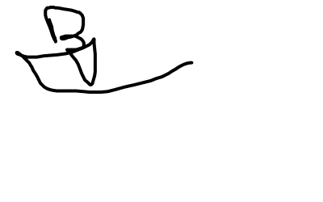 あいう | 授業中、わからない問題がありました。どうしたらよいか考えていたら、先生がにみんなの前で黒板にその問題の答えを書くように言いました。 | やる気満々
あたまは？ |  | 音楽の時間、【name】はリコーダーの発表をしました。【name】の発表中、友達の一人があなたを見ながら、クスクスと笑っているのが見えました。
手は？
かたは？
おなかは？
あしは？
その他には？

グループアクティビティ のリラックス方法をたくさん書いてみよう！
番号 | リラックス方法

第7回
チャレンジタイム！ キミちゃんの考えときもちは・・・ |  |  |  | グループアクティビティ
場面 | キミちゃんの考え | きもちの種類 | きもちの大きさ | 場面 | 赤丸くんの考え | 青助くんの考え
調べ学習の発表をするとき。 | しっぱいしたら、どうしよう。みんなに笑われちゃうかも・・・ |  |  | 休み時間に、友だちをサッカーにさそう場面 |  | 
友だちを遊びにさそうとき。 | 断られたら、どうしよう。わたしとは遊びたくないかも・・・

チャレンジタイム！ 自分の考えときもち |  |  |  | グループアクティビティ 友だちの考えときもち
選択した場面 | あなたの考え | あなたのきもち | きもちの大きさ | 選択した場面 | 友だちの考え | 友だちのきもち | きもちの大きさ
 |  |  |  |  | 

第9回
チャレンジタイム！ 苦手なことちょうせんしてみたいこと | チャレンジタイム！ あなたのちょうせんしてみたいこと（苦手なこと）
場面 | 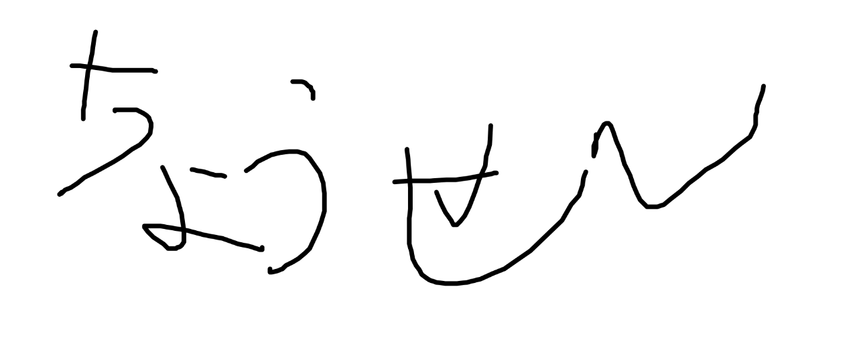
大きな音
家でのこと | グループアクティビティ 青助くんのきもち
大人とのこと | 場面 | きもちの種類 | きもちの大きさ
発表 | 学校の休み時間、ふだんしゃべらない友だちに自分から話しかけてみた。
 | その１０分後、いっしょに話していると、同じテレビ番組が好きだとわかった。
 | 次の日、また、その友だちに青助くんから話しかけに行った。
 | 次の次の日、その友だちとはちがうほかの友だちに自分から話しかけてみた。

第10回
チャレンジタイム！ どうしてきもちの大きさがちがうのか | グループアクティビティ ① | グループアクティビティ
 | 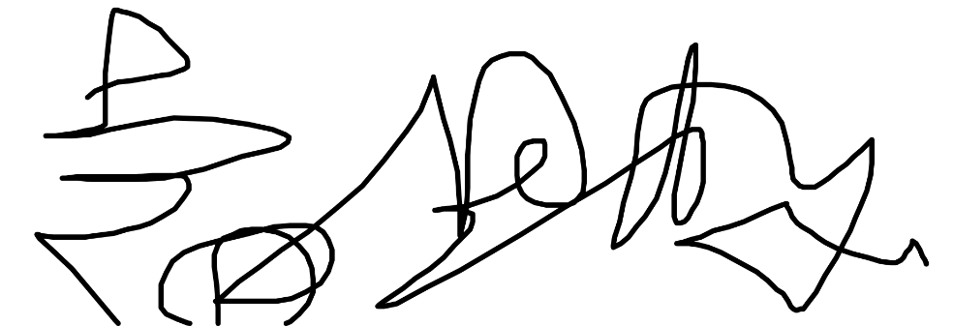 青助くんのできる小さなチャレンジ | 青助くんのできる小さなチャレンジ | きもちの種類 | きもちの大きさ
 |  | ほかのクラスの話したことのない人に自分から話をする。 | きんちょう | 90

第11回
チャレンジタイム！パート① |  | チャレンジタイム！ パート② |  |  |  |  |  |  | グループアクティビティ 青助くんの問題についてみんなで考えてみよう
選んだ発明品 | あなたの考え | 選んだ目標 | 目標のための解決方法 | 赤丸くんの問題をかいけつする方法 | 問題はかいけつするか | 自分はできるか | 自分のきもち | 相手のきもち | 青助くんの問題をかいけつする方法 | 問題はかいけつするか | 自分はできるか | 自分のきもち | 相手のきもち
 |  あいうえおかきくけこさしすせそたちつてとなにぬねのはひふへほあいうえおかきくけこさしすせそたちつてとなにぬねのはひふへほあいうえおかきくけこさしすせそたちつてとなにぬねのはひふへほ |  | あいうえおかきくけこさしすせそたちつてとなにぬねのはひふへほあいうえおかきくけこさしすせそたちつてとなにぬねのはひふへほあいうえおかきくけこさしすせそたちつてとなにぬねのはひふへほ | イライラするからほかの友だちにいじわるする | ✕ | 〇 | △ | ✕
 |  |  |  | その友だちには、もうちかづかない
 |  |  |  | 先生に言ってその友だちをおこってもらう
 |  |  |  | もう一度、きちんとあやまってみる

第12回
グループアクティビティ 各場面で使える発明品の組み合わせ
選んだ場面 | 選んだ発明品 | 発明品の使い方
 |  |  あいうえおかきくけこさしすせそたちつてとなにぬねのはひふへほあいうえおかきくけこさしすせそたちつてとなにぬねのはひふへほあいうえおかきくけこさしすせそたちつてとなにぬねのはひふへほ
 |  | 
 |  | 

